Sheet1
 | Example 14a-1
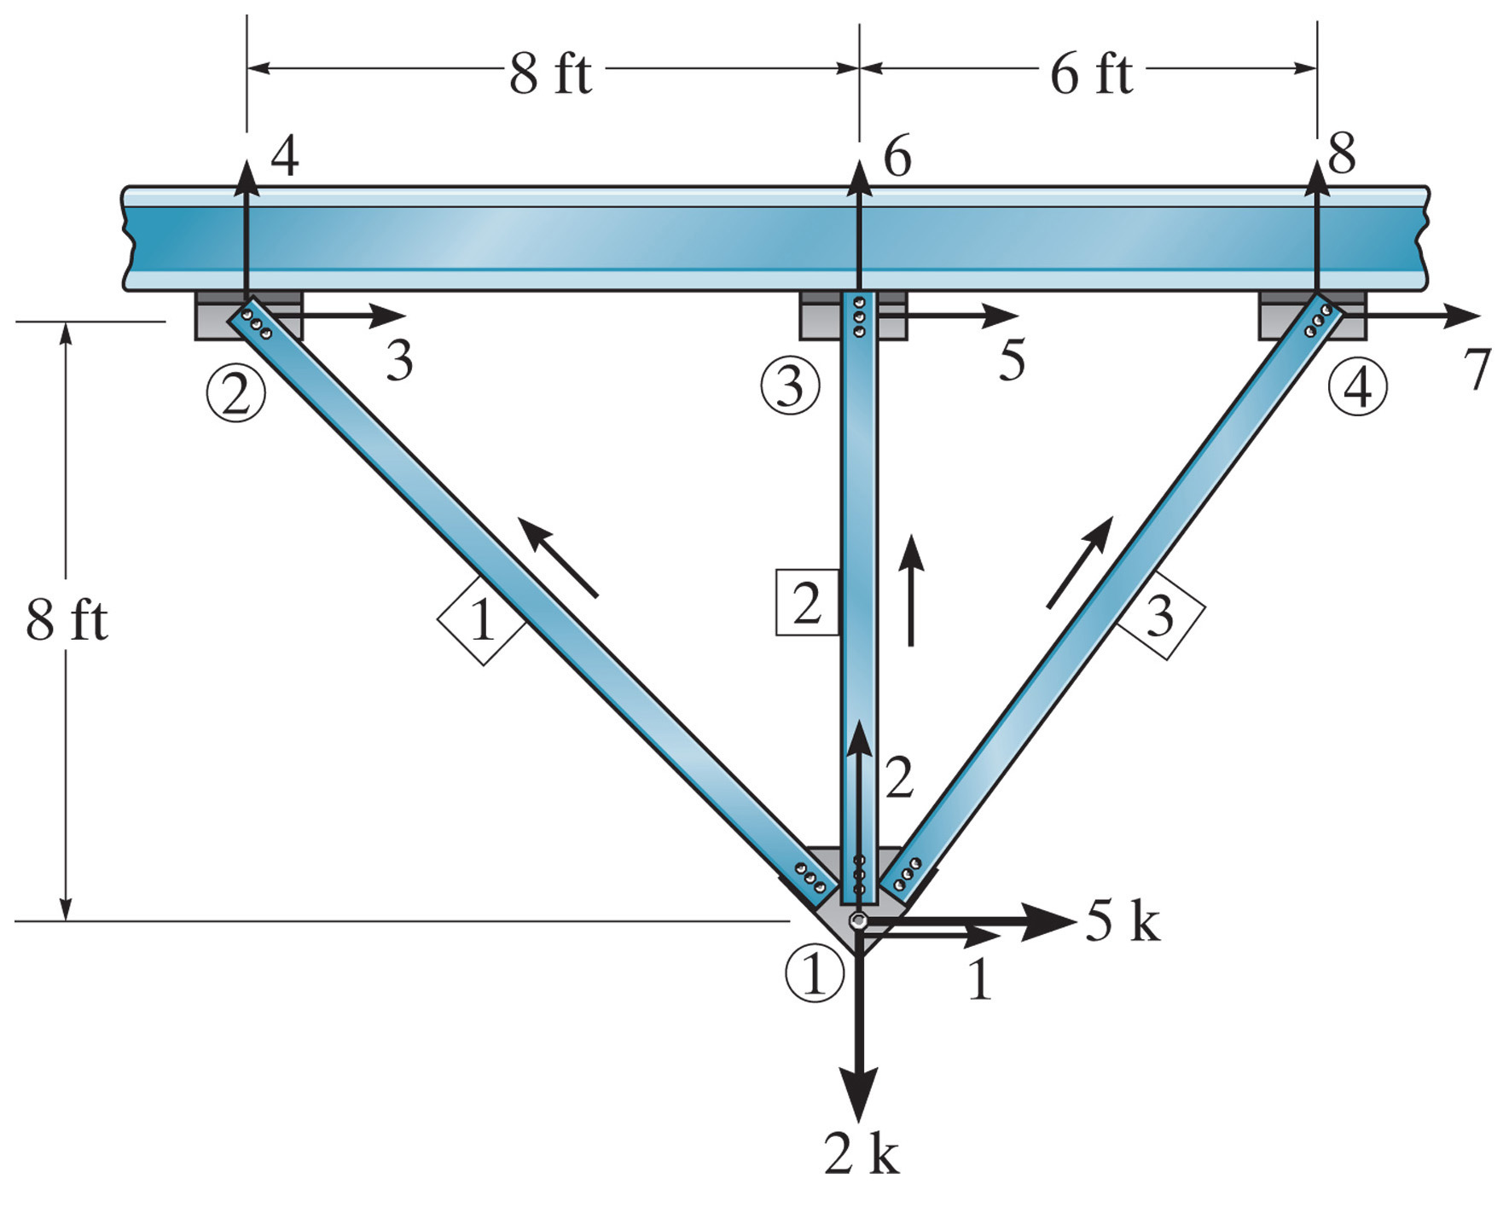

 | Element 1
 | xn | yn | xf | yf | L |  | λx | λy
 | 0 | 0 | -8 | 8 | 11.313708499 |  | -0.70710678119 | 0.70710678119

 | 1 | 2 | 3 | 4
 | 0.0442 | -0.0442 | -0.0442 | 0.0442 | 1
AE | -0.0442 | 0.0442 | 0.0442 | -0.0442 | 2
 | -0.0442 | 0.0442 | 0.0442 | -0.0442 | 3
 | 0.0442 | -0.0442 | -0.0442 | 0.0442 | 4

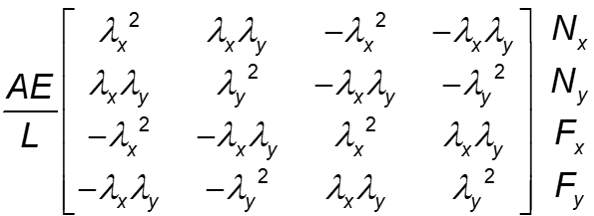
 | Element 2
 | xn | yn | xf | yf | L |  | λx | λy
 | 0 | 0 | 0 | 8 | 8 |  | 0 | 1

 | 1 | 2 | 5 | 6
 | 0.0000 | 0.0000 | 0.0000 | 0.0000 | 1
AE | 0.0000 | 0.1250 | 0.0000 | -0.1250 | 2
 | 0.0000 | 0.0000 | 0.0000 | 0.0000 | 5
 | 0.0000 | -0.1250 | 0.0000 | 0.1250 | 6

 | Element 3
 | xn | yn | xf | yf | L |  | λx | λy
 | 0 | 0 | 6 | 8 | 10 |  | 0.6 | 0.8

 | 1 | 2 | 7 | 8
 | 0.0360 | 0.0480 | -0.0360 | -0.0480 | 1
AE | 0.0480 | 0.0640 | -0.0480 | -0.0640 | 2
 | -0.0360 | -0.0480 | 0.0360 | 0.0480 | 7
 | -0.0480 | -0.0640 | 0.0480 | 0.0640 | 8

 | 1 | 2 | 3 | 4 | 5 | 6 | 7 | 8
 | 0.044194173824 | -0.044194173824 | -0.044194173824 | 0.044194173824 |  |  |  |  | 1
 | -0.044194173824 | 0.044194173824 | 0.044194173824 | -0.044194173824 |  |  |  |  | 2
 | -0.044194173824 | 0.044194173824 | 0.044194173824 | -0.044194173824 |  |  |  |  | 3
K1 | 0.044194173824 | -0.044194173824 | -0.044194173824 | 0.044194173824 |  |  |  |  | 4
 |  |  |  |  |  |  |  |  | 5
 |  |  |  |  |  |  |  |  | 6
 |  |  |  |  |  |  |  |  | 7
 |  |  |  |  |  |  |  |  | 8

 | 1 | 2 | 3 | 4 | 5 | 6 | 7 | 8
 | 0 | 0 |  |  | 0 | 0 |  |  | 1
 | 0 | 0.125 |  |  | 0 | -0.125 |  |  | 2
 |  |  |  |  |  |  |  |  | 3
K2 |  |  |  |  |  |  |  |  | 4
 | 0 | 0 |  |  | 0 | 0 |  |  | 5
 | 0 | -0.125 |  |  | 0 | 0.125 |  |  | 6
 |  |  |  |  |  |  |  |  | 7
 |  |  |  |  |  |  |  |  | 8

 | 1 | 2 | 3 | 4 | 5 | 6 | 7 | 8
 | 0.0360 | 0.0480 |  |  |  |  | -0.0360 | -0.0480 | 1
 | 0.0480 | 0.0640 |  |  |  |  | -0.0480 | -0.0640 | 2
 |  |  |  |  |  |  |  |  | 3
K3 |  |  |  |  |  |  |  |  | 4
 |  |  |  |  |  |  |  |  | 5
 |  |  |  |  |  |  |  |  | 6
 | -0.0360 | -0.0480 |  |  |  |  | 0.0360 | 0.0480 | 7
 | -0.0480 | -0.0640 |  |  |  |  | 0.0480 | 0.0640 | 8

 | 1 | 2 | 3 | 4 | 5 | 6 | 7 | 8
 | 0.0802 | 0.0038 | -0.0442 | 0.0442 | 0.0000 | 0.0000 | -0.0360 | -0.0480 | 1
 | 0.0038 | 0.2332 | 0.0442 | -0.0442 | 0.0000 | -0.1250 | -0.0480 | -0.0640 | 2
 | -0.0442 | 0.0442 | 0.0442 | -0.0442 | 0.0000 | 0.0000 | 0.0000 | 0.0000 | 3
K | 0.0442 | -0.0442 | -0.0442 | 0.0442 | 0.0000 | 0.0000 | 0.0000 | 0.0000 | 4
AE | 0.0000 | 0.0000 | 0.0000 | 0.0000 | 0.0000 | 0.0000 | 0.0000 | 0.0000 | 5
 | 0.0000 | -0.1250 | 0.0000 | 0.0000 | 0.0000 | 0.1250 | 0.0000 | 0.0000 | 6
 | -0.0360 | -0.0480 | 0.0000 | 0.0000 | 0.0000 | 0.0000 | 0.0360 | 0.0480 | 7
 | -0.0480 | -0.0640 | 0.0000 | 0.0000 | 0.0000 | 0.0000 | 0.0480 | 0.0640 | 8

K | 1 | 2 |  | Q |  | D
 | 0.0802 | 0.0038 | 1 | 5 |  | 62.804335265
AE | 0.0038 | 0.2332 | 2 | -2 |  | -9.6015365495 | /AE

 | 1 | 2 | 3 | 4 | 5 | 6 | 7 | 8 |  | D | Q
 | 0.0802 | 0.0038 | -0.0442 | 0.0442 | 0.0000 | 0.0000 | -0.0360 | -0.0480 | 1 | 62.804335265 | 5.00
 | 0.0038 | 0.2332 | 0.0442 | -0.0442 | 0.0000 | -0.1250 | -0.0480 | -0.0640 | 2 | -9.6015365495 | -2.00
 | -0.0442 | 0.0442 | 0.0442 | -0.0442 | 0.0000 | 0.0000 | 0.0000 | 0.0000 | 3 | 0.00 | -3.20
K | 0.0442 | -0.0442 | -0.0442 | 0.0442 | 0.0000 | 0.0000 | 0.0000 | 0.0000 | 4 | 0.00 | 3.20
 | 0.0000 | 0.0000 | 0.0000 | 0.0000 | 0.0000 | 0.0000 | 0.0000 | 0.0000 | 5 | 0.00 | 0.00
 | 0.0000 | -0.1250 | 0.0000 | 0.0000 | 0.0000 | 0.1250 | 0.0000 | 0.0000 | 6 | 0.00 | 1.20
 | -0.0360 | -0.0480 | 0.0000 | 0.0000 | 0.0000 | 0.0000 | 0.0360 | 0.0480 | 7 | 0.00 | -1.80
 | -0.0480 | -0.0640 | 0.0000 | 0.0000 | 0.0000 | 0.0000 | 0.0480 | 0.0640 | 8 | 0.00 | -2.40

